상품제안서
L홀더(일반형/칼라인쇄) 반투명원단 | 상품코드: S04449

 |  |  |  |  |  |  | 02-713-8555 | www.synergygift.co.kr
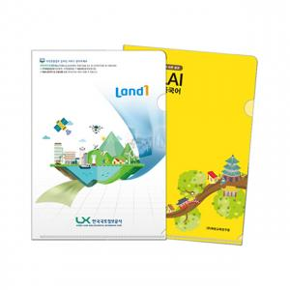

【상세/제작정보】 | <p><span style="font-size: 14pt;"></span></p><p><span style="font-size: 14pt;">※ 기본 통백색이며, 백색없이 / 부분백색 진행시 판비 추가 됩니다.</span></p><p><span style="font-size: 14pt;">※ 1,000개 단위로 주문 가능합니다.</span></p><p><span style="font-size: 14pt;">※ 명함꽂이 추가 별도 문의 바랍니다.</span></p><p><span style="font-size: 14pt;"></span></p><p><span style="font-size: 14pt;">&nbsp;</span></p><p><span style="font-size: 14pt;">※ 기본수량 미만 발주 진행시 별도 문의 바랍니다.</span></p><p><span style="font-size: 14pt;">※ 운임비 별도 발생 됩니다.</span></p>

【인쇄/포장옵션】 | 풀칼라 / 포장불가능

【공급단가】 | 수량 | 1,000~ | 3,000~ | 10,000~ | 30,000~ | 50,000~
*VAT별도 | 단가 | 320원 | 290원 | 250원 | 210원 | 200원

【상품 URL】 | https://www.synergygift.co.kr:443/src/goods_detail.php?gdno=18205

